CollectiveAccess
Image | Object | Description | Date
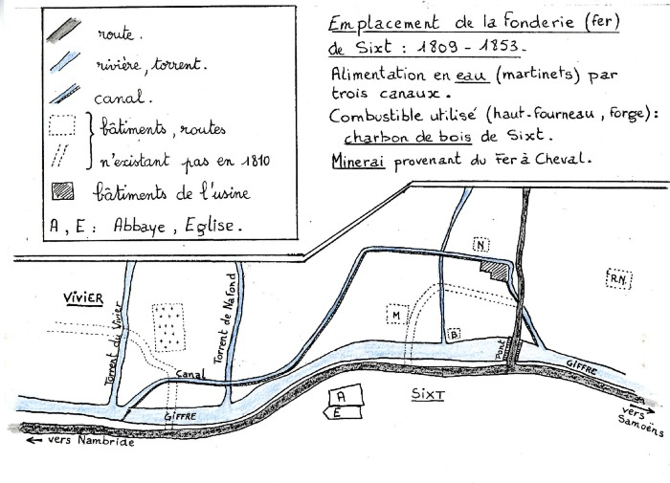 | Emplacement de la fonderie de Sixt (1-001) | Plan dessiné à la main de la fonderie de Sixt (1809 - 1853) et de son alimentation en eau. Mine de fer.
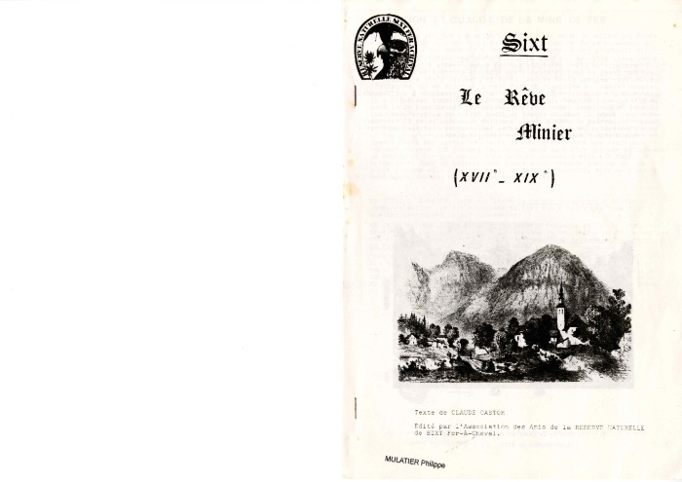 | "Le rêve minier" de Claude Castor (1-004) | Fascicule : "Le rêve minier" , texte de Claude Castor, édité par les amis de la Réserve Naturelle

